ログイン画面
基本設計書 |  |  |  | 最終編集日 | 2020-02-10
 |  |  |  | 最終編集者 | 新垣

画面ID | 01 | 画面名 | ログイン画面

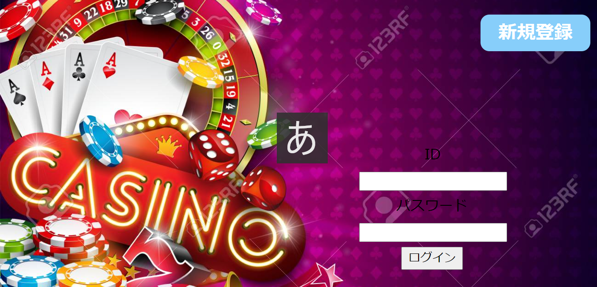
新規登録画面に遷移

myページ画面へ遷移

Myページ
基本設計書 |  |  |  | 最終編集日 | 2020-06-14
 |  |  |  | 最終編集者 | 天願

画面ID | 06 | 画面名 | Myページ

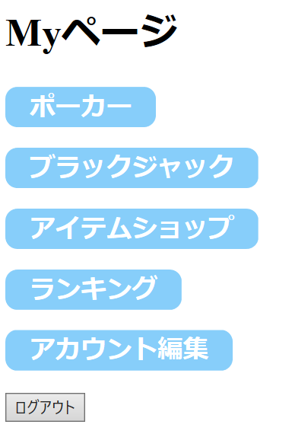

ポーカーに遷移

ブラックジャックに遷移に遷移

アイテムショップに遷移

ランキング画面に遷移

アカウント編集画面に遷移

ログアウト画面に遷移

ポーカー
基本設計書 |  |  |  | 最終編集日 | 2020-02-10
 |  |  |  | 最終編集者 | 新垣

画面ID | 07 | 画面名 | ポーカー

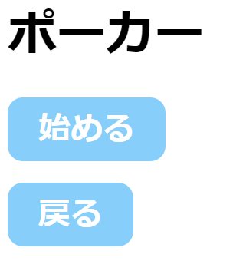

ポーカーが始まる

myページ画面へ遷移

ブラックジャック
基本設計書 |  |  |  | 最終編集日 | 2020-02-10
 |  |  |  | 最終編集者 | 新垣

画面ID | 08 | 画面名 | ブラックジャック

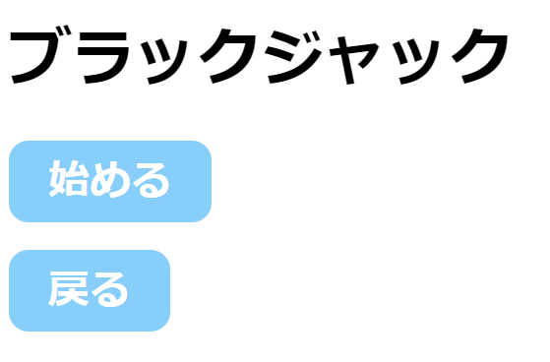

ブラックジャックが始まる

myページ画面へ遷移

アイテム
基本設計書 |  |  |  | 最終編集日 | 2020-06-14
 |  |  |  | 最終編集者 | 天願

画面ID | 09 | 画面名 | アイテムショップ

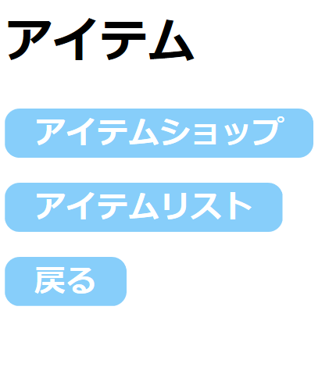

アイテムショップに遷移

アイテムリスト画面に遷移

Myページ画面に遷移

ランキング画面
基本設計書 |  |  |  | 最終編集日 | 2020-06-14
 |  |  |  | 最終編集者 | 照屋

画面ID | 08 | 画面名 | ブラックジャック



全体ランキング画面へ

個人ランキング画面へ

全体ランキング画面
基本設計書 |  |  |  | 最終編集日 | 2020-06-14
 |  |  |  | 最終編集者 | 照屋

画面ID | 08 | 画面名 | ブラックジャック
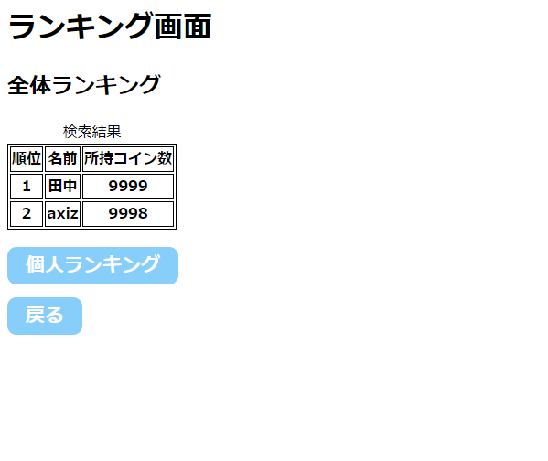

ランキング表示

個人ランキング画面へ

ランキング画面へ

個人ランキング画面
基本設計書 |  |  |  | 最終編集日 | 2020-06-14
 |  |  |  | 最終編集者 | 照屋

画面ID | 08 | 画面名 | ブラックジャック
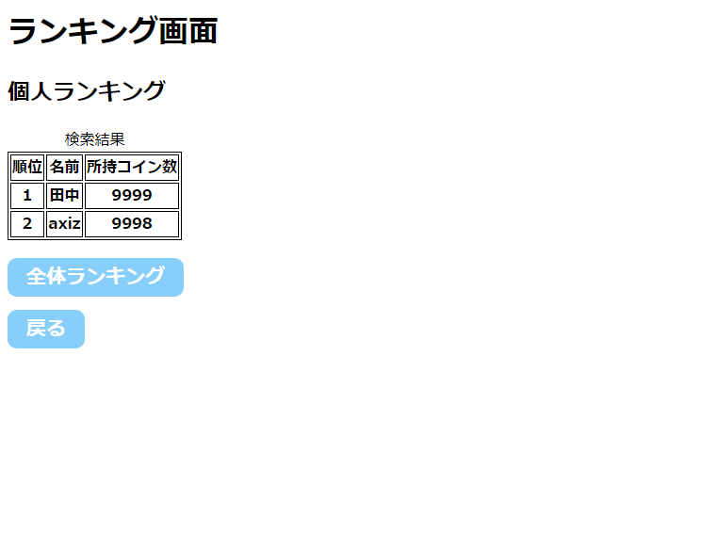

ランキング表示

全体ランキング画面へ

ランキング画面へ

